ROM VT
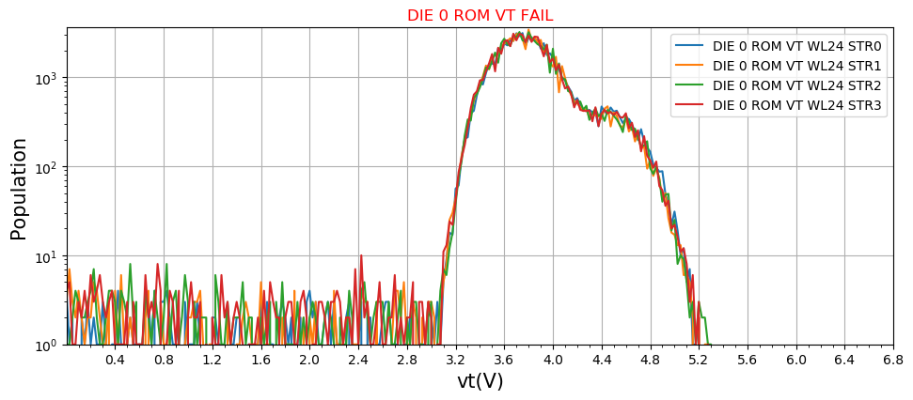
Romfuse VT
PASS condition : Less than 32bits ignore between 0.7V and 1.2V, Less than 32bits ignore between 1.2V and 2.1V

